Hoja1
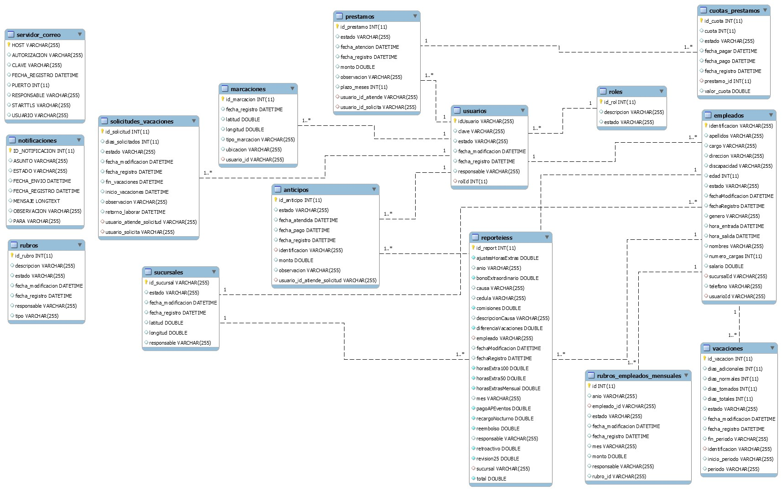
MÓDULOS | SUBMÓDULOS |  | ROLES | ACTIVIDADES
ADMINISTRACIÓN DE PERSONAL | Ingreso de Empleados |  | A | Ingresos de Empleados en el sistema
 | Consulta de Empleados |  |  | Consulta de Empleados en el sistema
 | Activación / Eliminación / Inactivación de Empleados |  |  | Activación / Eliminación / Inactivación de Empleados en el sistema
 | Préstamos y Anticipos | Solicitud de Préstamos /Anticipos | A/E | El empleado puede hacer el ingreso de su solicitud

 |  | Consulta de Préstamos / Anticipos | A/E | El empleado puede ver el estado en el que se encuentra la solicitud ingresada y el historial de sus solicitudes

 |  | Aprobación de Préstamos / Anticipos | A | El administrador es el encargado de aprobar la solicitud
NÓMINA y RUBROS | Vacaciones | Solicitud de Vacaciones | A/E | El empleado puede hacer el ingreso de su solicitud

 |  | Consulta de Vacaciones | A/E | El empleado puede ver el estado en el que se encuentra la solicitud ingresada
 |  | Aprobación Vacaciones | A | El administrador es el encargado de aprobar la solicitud
 | Rubros | Cálculo de 13er. Sueldo | A | Cálculo de 13er. Sueldo

 |  | Cálculo de 14to. Sueldo |  | Cálculo de 14to. Sueldo
 |  | Horas Extras |  | Horas Extras
 |  | Aporte IESS |  | Aporte IESS
 |  | Fondo de Reserva |  | Fondo de Reserva
 | Rol de pagos | Generación de Rol de Pago | A | Generar los roles de Pago por Empleados
 | Impresión de Roles de Pagos |  | A/E | El empleado puede visualizar e imprimir sus roles de pago
 | Reportes de faltas en el mes |  | A | se puede realizar el control de personal por faltas en el mes
REPORTES | Reportes de Préstamos |  | A | El administrador puede visualizar los reportes de los préstamos realizados por los empleados en el mes

 | Reporte IESS |  | A | Se generan reportes para envío de IESS
 | Reportes de Vacaciones |  | A | Se puede realizar el control y asignación de vacaciones a los empleados
 | Marcación |  | A/E | Se realiza la marcación del empleado

